2.데이터API 인터페이스명세서
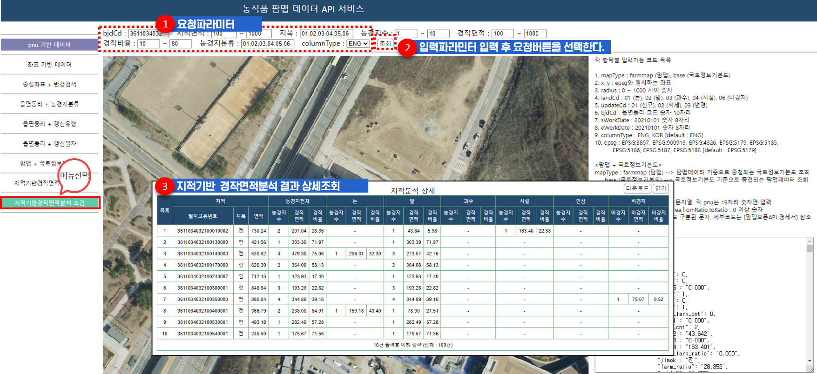
2 데이터API 인터페이스명세서
가) PNU기반 데이터 API
서비스 URL | farmmapApi/getFarmmapDataSeachPnu.do
요청파라미터
속성값 | 설명 | 샘플데이터 | 필수여부 | 비고
apiKey | APIKEY | 발급받은 APIKEY | ○
domain | 도메인 | 키발급시 등록한 도메인 | ○
pnu | pnu | 3611031024201550000 | ○
mapType | 요청팜맵 종류 | farmmap | - | 하단 mapType 목록 참조 [default: farmmap]
columnType | 컬럼한영구분 | ENG | - | 하단 columnType 목록 참조 [default: ENG]
apiVersion | API 버전 | v1 | - | 하단 apiVersion 목록 참조 [default: v1]
callback | 콜백함수 | searchCallback | - | jsonp 요청
응답메세지
input |  |  |  |  | 요청시 입력한 파라미터
 | pnu |  |  |  | pnu
 | columnType |  |  |  | 컬럼한영구분
 | mapType |  |  |  | 요청팜맵 종류
 | mapTypeNm |  |  |  | 요청팜맵 한글명
 | apiVersion |  |  |  | API 버전
 | callback |  |  |  | 콜백함수
status |  |  |  |  | 처리상태
 | result |  |  |  | 처리결과
 | errorMsg |  |  |  | 에러메세지
output |  |  |  |  | output 데이터
 | farmmapData |  |  |  | 팜맵 데이터
 |  | count |  |  | 팜맵 개수
 |  | data [배열] |  |  | 팜맵 데이터 배열
 |  |  | 속성정보 |  | 팜맵 속성정보 ※ 붙임2.인터페이스정의서 참조
 |  |  | geometry |  | 팜맵 geometry 정보
 |  |  |  | type | geometry 타입
 |  |  |  | xy [배열] | 좌표 배열
입력파라미터 값
파라미터 | 값 | 설명 |  |  | 비고
mapType | farmmap | 팜맵
 | base | 국토정보기본도
columnType | ENG | 영문
 | KOR | 한글
apiVersion | v1 | 변경전 필드속성으로 조회 |  |  | 참고사항시트 - 붙임2.인터페이스정의서 확인
 | v2 | 변경된 필드속성으로 조회
샘플예제
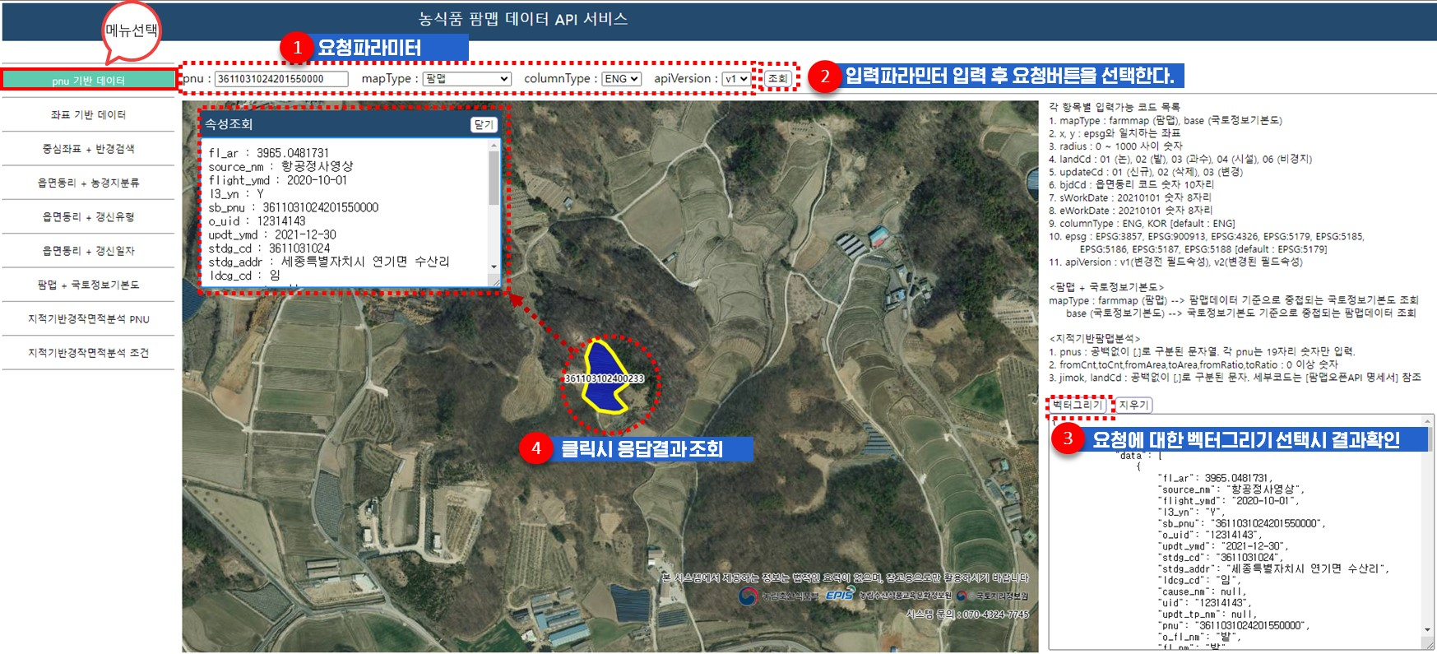

나) 좌표기반 데이터 API
서비스 URL | farmmapApi/getFarmmapDataSeachXY.do
요청파라미터
속성값 | 설명 | 샘플데이터 | 필수여부 | 비고
apiKey | APIKEY | 발급받은 APIKEY | ○
domain | 도메인 | 키발급시 등록한 도메인 | ○
x | x좌표 | 976555.97765681 | ○
y |  | 1838993.1813686 | ○
mapType | 요청팜맵 종류 | farmmap | - | 하단 mapType 목록 참조 [default: farmmap]
epsg | 좌표계 |  | - | 하단 epsg 목록 참조 [EPSG:5179]
columnType | 컬럼한영구분 | ENG | - | 하단 columnType 목록 참조 [default: ENG]
apiVersion | API 버전 | v1 | - | 하단 apiVersion 목록 참조 [default: v1]
callback | 콜백함수 | searchCallback | - | jsonp 요청
응답메세지
input |  |  |  |  | 요청시 입력한 파라미터
 | x |  |  |  | x좌표
 | y |  |  |  | y좌표
 | epsg |  |  |  | 좌표계
 | columnType |  |  |  | 컬럼한영구분
 | mapType |  |  |  | 요청팜맵 종류
 | mapTypeNm |  |  |  | 요청팜맵 한글명
 | apiVersion |  |  |  | API 버전
 | callback |  |  |  | 콜백함수
status |  |  |  |  | 처리상태
 | result |  |  |  | 처리결과
 | errorMsg |  |  |  | 에러메세지
output |  |  |  |  | output 데이터
 | farmmapData |  |  |  | 팜맵 데이터
 |  | count |  |  | 팜맵 개수
 |  | data [배열] |  |  | 팜맵 데이터 배열
 |  |  | 속성정보 |  | 팜맵 속성정보
 |  |  | geometry |  | 팜맵 geometry 정보※ 붙임2.인터페이스정의서 참조
 |  |  |  | type | geometry 타입
 |  |  |  | xy [배열] | 좌표 배열
입력파라미터 값
파라미터 | 값 | 설명 |  |  | 비고
epsg | EPSG:3857 | Google Mercator
 | EPSG:900913 | Google Mercator
 | EPSG:4326 | WGS84 경위도 - GPS 좌표계
 | EPSG:5179 | UTM-K (GRS80)
 | EPSG:5185 | 서부원점(GRS80)-60만
 | EPSG:5186 | 중부원점(GRS80)-60만
 | EPSG:5187 | 동부원점(GRS80)-60만
 | EPSG:5188 | 동해(울릉)원점(GRS80)-60만
mapType | farmmap | 팜맵
 | base | 국토정보기본도
columnType | ENG | 영문명
 | KOR | 한글명
apiVersion | v1 | 변경전 필드속성으로 조회 |  |  | 참고사항시트 - 붙임2.인터페이스정의서 확인
 | v2 | 변경된 필드속성으로 조회
샘플예제
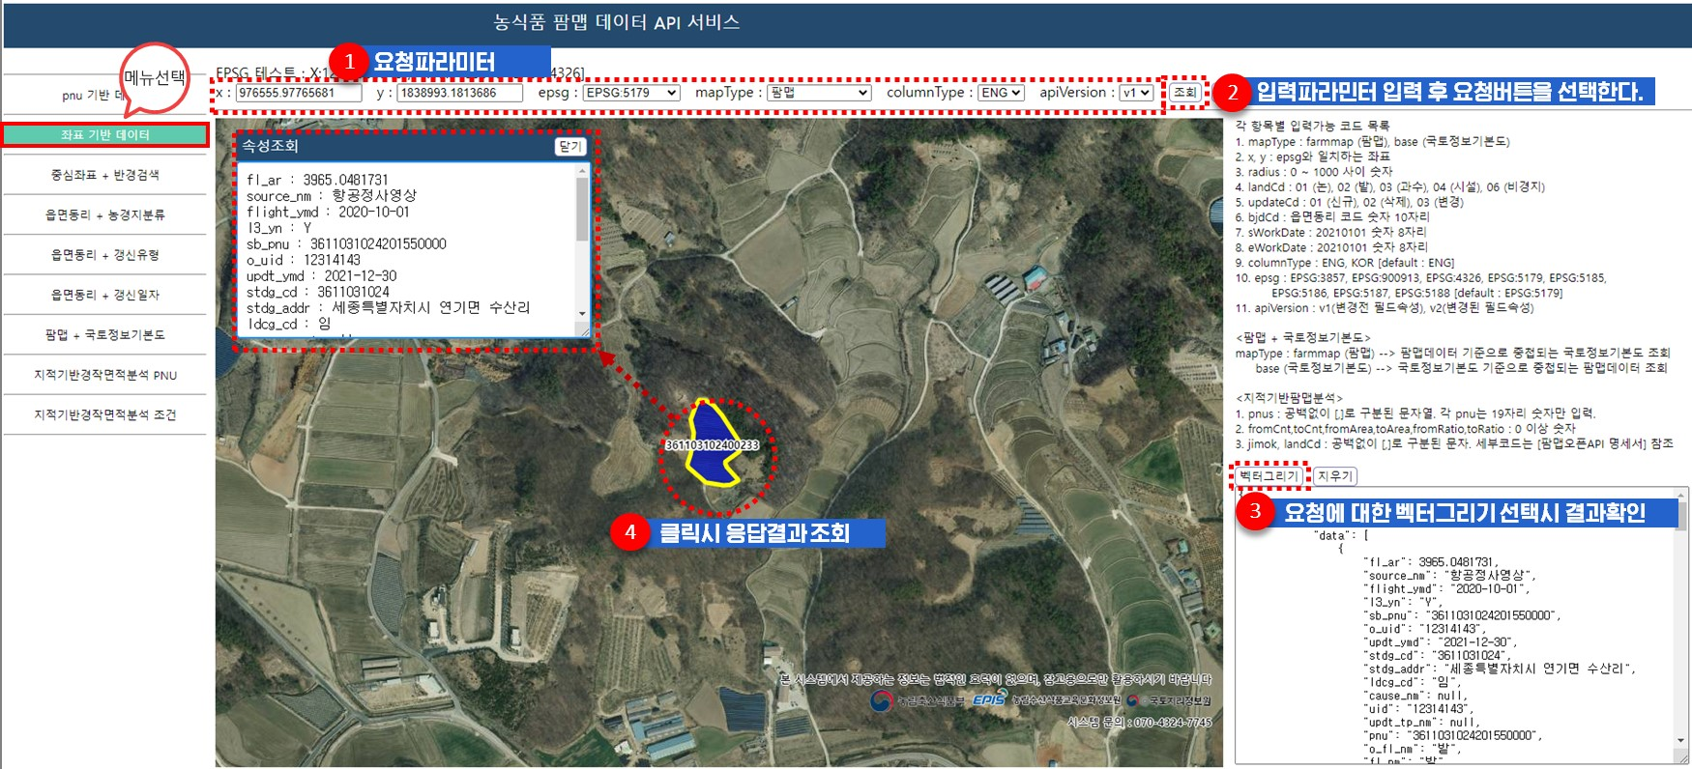

다) 반경검색 기반 데이터 API
서비스 URL | farmmapApi/getFarmmapDataSeachRadius.do
요청파라미터
속성값 | 설명 | 샘플데이터 | 필수여부 | 비고
apiKey | APIKEY | 발급받은 APIKEY | ○
domain | 도메인 | 키발급시 등록한 도메인 | ○
x | x좌표 | 980359.07315681 | ○
y | y좌표 | 1832434.6782686 | ○
radius | 반경 | 50 | ○ | 0 ~ 1000 미터단위 입력 가능
mapType | 요청팜맵 종류 | farmmap | - | 하단 mapType 목록 참조 [default: farmmap]
apiVersion | API 버전 | v1 | - | 하단 apiVersion 목록 참조 [default: v1]
epsg | 좌표계 | EPSG:5179 | - | 하단 epsg 목록 참조 [EPSG:5179]
columnType | 컬럼한영구분 | ENG | - | 하단 columnType 목록 참조 [default: ENG]
callback | 콜백함수 | searchCallback | - | jsonp 요청
응답메세지
input |  |  |  |  | 요청시 입력한 파라미터
 | x |  |  |  | x좌표
 | y |  |  |  | y좌표
 | epsg |  |  |  | 좌표계
 | radius |  |  |  | 반경
 | columnType |  |  |  | 컬럼한영구분
 | mapType |  |  |  | 요청팜맵 종류
 | mapTypeNm |  |  |  | 요청팜맵 한글명
 | apiVersion |  |  |  | API 버전
 | callback |  |  |  | 콜백함수
status |  |  |  |  | 처리상태
 | result |  |  |  | 처리결과
 | errorMsg |  |  |  | 에러메세지
output |  |  |  |  | output 데이터
 | farmmapData |  |  |  | 팜맵 데이터
 |  | count |  |  | 팜맵 개수
 |  | data [배열] |  |  | 팜맵 데이터 배열
 |  |  | 속성정보 |  | 팜맵 속성정보※ 붙임2.인터페이스정의서 참조
 |  |  | geometry |  | 팜맵 geometry 정보
 |  |  |  | type | geometry 타입
 |  |  |  | xy [배열] | 좌표 배열
파라미터 | 값 | 설명 |  |  | 비고
epsg | EPSG:3857 | Google Mercator
 | EPSG:900913 | Google Mercator
 | EPSG:4326 | WGS84 경위도 - GPS 좌표계
 | EPSG:5179 | UTM-K (GRS80)
 | EPSG:5185 | 서부원점(GRS80)-60만
 | EPSG:5186 | 중부원점(GRS80)-60만
 | EPSG:5187 | 동부원점(GRS80)-60만
 | EPSG:5188 | 동해(울릉)원점(GRS80)-60만
mapType | farmmap | 팜맵
 | base | 국토정보기본도
columnType | ENG | 영문명
 | KOR | 한글명
apiVersion | v1 | 변경전 필드속성으로 조회 |  |  | 참고사항시트 - 붙임2.인터페이스정의서 확인
 | v2 | 변경된 필드속성으로 조회
샘플예제

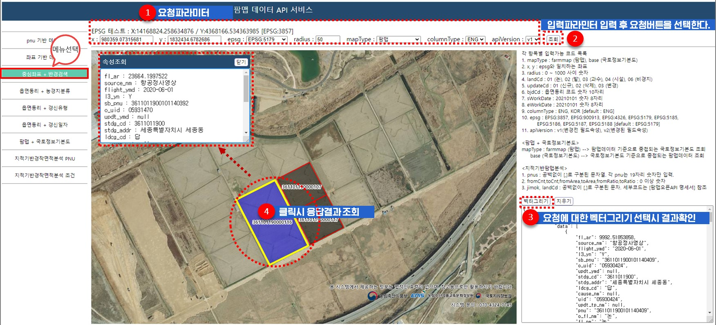

라) 농경지분류 기반 기반 데이터 API
서비스 URL | farmmapApi/getFarmmapDataSeachBjdAndLandCode.do
요청파라미터
속성값 | 설명 | 샘플데이터 | 필수여부 | 비고
apiKey | APIKEY | 발급받은 APIKEY | ○
domain | 도메인 | 키발급시 등록한 도메인 | ○
bjdCd | 법정동리 코드 | 3611034032 | ○ | 법정동리 코드 숫자 10자리
landCd | 농경지분류 | 01 | ○ | 하단 landCd 목록 참조
mapType | 요청팜맵 종류 | farmmap | - | 하단 mapType 목록 참조 [default: farmmap]
apiVersion | API 버전 | v1 | - | 하단 apiVersion 목록 참조 [default: v1]
columnType | 컬럼한영구분 | ENG | - | 하단 columnType 목록 참조 [default: ENG]
callback | 콜백함수 | searchCallback | - | jsonp 요청
응답메세지
input |  |  |  |  | 요청시 입력한 파라미터
 | bjdCd |  |  |  | 법정동리 코드
 | bjdCdNm |  |  |  | 법정동리 명
 | landCd |  |  |  | 농경지분류
 | landCdNm |  |  |  | 농경지분류명
 | columnType |  |  |  | 컬럼한영구분
 | mapType |  |  |  | 요청팜맵 종류
 | mapTypeNm |  |  |  | 요청팜맵 한글명
 | apiVersion |  |  |  | API 버전
 | callback |  |  |  | 콜백함수
status |  |  |  |  | 처리상태
 | result |  |  |  | 처리결과
 | errorMsg |  |  |  | 에러메세지
output |  |  |  |  | output 데이터
 | farmmapData |  |  |  | 팜맵 데이터
 |  | count |  |  | 팜맵 개수
 |  | data [배열] |  |  | 팜맵 데이터 배열
 |  |  | 속성정보 |  | 팜맵 속성정보※ 붙임2.인터페이스정의서 참조
 |  |  | geometry |  | 팜맵 geometry 정보
 |  |  |  | type | geometry 타입
 |  |  |  | xy [배열] | 좌표 배열
파라미터 | 값 | 설명 |  |  | 비고
landCd | 01 | 논
 | 02 | 밭
 | 03 | 과수
 | 04 | 시설
 | 06 | 비경지
mapType | farmmap | 팜맵
 | base | 국토정보기본도
columnType | ENG | 영문명
 | KOR | 한글명
apiVersion | v1 | 변경전 필드속성으로 조회 |  |  | 참고사항시트 - 붙임2.인터페이스정의서 확인
 | v2 | 변경된 필드속성으로 조회
샘플예제

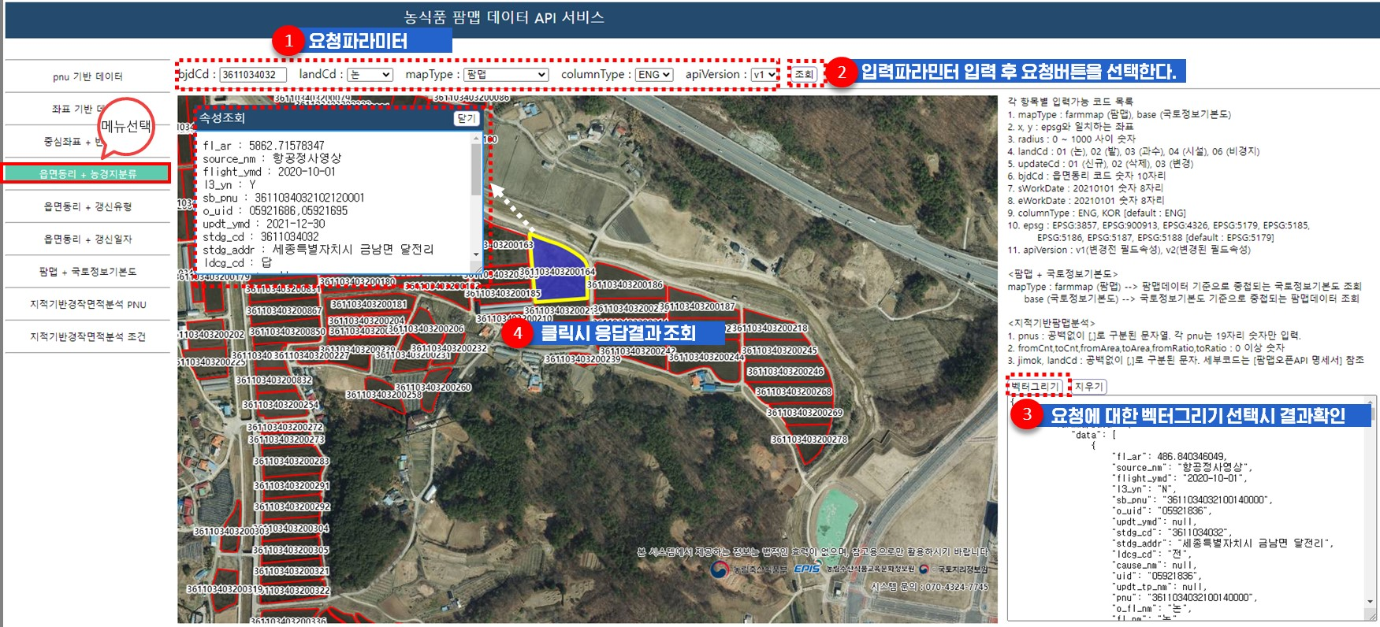

마) 갱신유형 기반 기반 데이터 API
서비스 URL | farmmapApi/getFarmmapDataSeachBjdAndUpdateCode.do
요청파라미터
속성값 | 설명 | 샘플데이터 | 필수여부 | 비고
apiKey | APIKEY | 발급받은 APIKEY | ○
domain | 도메인 | 키발급시 등록한 도메인 | ○
bjdCd | 법정동리 코드 | 2771038025 | ○ | 법정동리 코드 숫자 10자리
updateCd | 갱신유형코드 | 01 | ○ | 하단 updateCd 목록 참조
mapType | 요청팜맵 종류 | farmmap | - | 하단 mapType 목록 참조 [default: farmmap]
apiVersion | API 버전 | v1 | - | 하단 apiVersion 목록 참조 [default: v1]
columnType | 컬럼한영구분 | ENG | - | 하단 columnType 목록 참조 [default: ENG]
callback | 콜백함수 | searchCallback | - | jsonp 요청
응답메세지
input |  |  |  |  | 요청시 입력한 파라미터
 | bjdCd |  |  |  | 법정동리 코드
 | bjdCdNm |  |  |  | 법정동리 명
 | updateCd |  |  |  | 갱신유형코드
 | updateCdNm |  |  |  | 갱신유형코드명
 | columnType |  |  |  | 컬럼한영구분
 | mapType |  |  |  | 요청팜맵 종류
 | mapTypeNm |  |  |  | 요청팜맵 한글명
 | apiVersion |  |  |  | API 버전
 | callback |  |  |  | 콜백함수
status |  |  |  |  | 처리상태
 | result |  |  |  | 처리결과
 | errorMsg |  |  |  | 에러메세지
output |  |  |  |  | output 데이터
 | farmmapData |  |  |  | 팜맵 데이터
 |  | count |  |  | 팜맵 개수
 |  | data [배열] |  |  | 팜맵 데이터 배열
 |  |  | 속성정보 |  | 팜맵 속성정보※ 붙임2.인터페이스정의서 참조
 |  |  | geometry |  | 팜맵 geometry 정보
 |  |  |  | type | geometry 타입
 |  |  |  | xy [배열] | 좌표 배열
파라미터 | 값 | 설명 |  |  | 비고
updateCd | 01 | 신규
 | 02 | 삭제
 | 03 | 변경
mapType | farmmap | 팜맵
 | base | 국토정보기본도
columnType | ENG | 영문명
 | KOR | 한글명
apiVersion | v1 | 변경전 필드속성으로 조회 |  |  | 참고사항시트 - 붙임2.인터페이스정의서 확인
 | v2 | 변경된 필드속성으로 조회
샘플예제

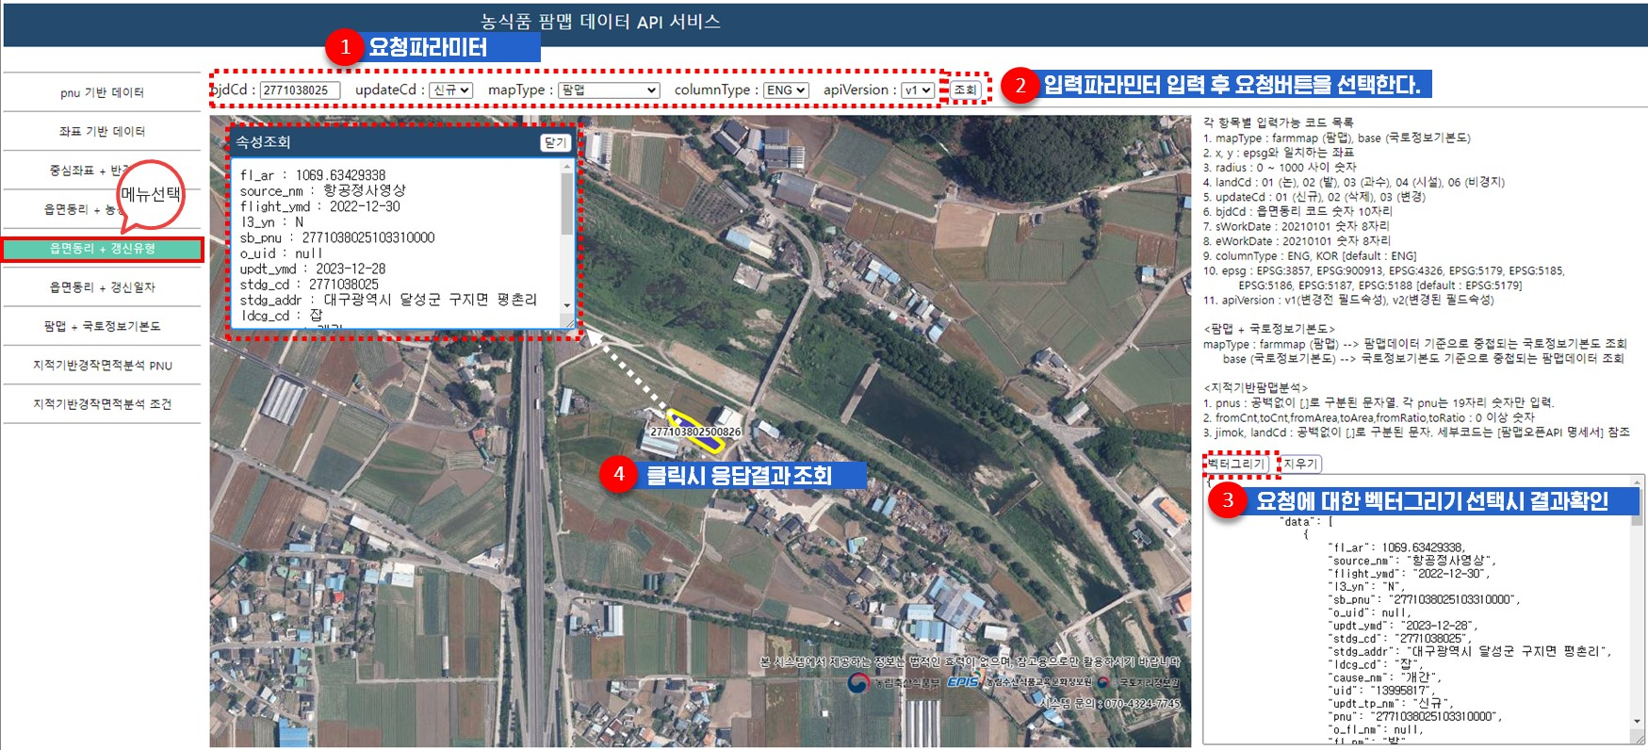

바) 갱신일자 기반 기반 데이터 API
서비스 URL | farmmapApi/getFarmmapDataSeachBjdAndUpdateDate.do
요청파라미터
속성값 | 설명 | 샘플데이터 | 필수여부 | 비고
apiKey | APIKEY | 발급받은 APIKEY | ○
domain | 도메인 | 키발급시 등록한 도메인 | ○
bjdCd | 법정동리 코드 | 5011031026 | ○ | 법정동리 코드 숫자 10자리
sWorkDate | 갱신시작일자 | 20220101 | ○ | YYYYMMDD 숫자8자리
eWorkDate | 갱신종료일자 | 20221231 | ○ | YYYYMMDD 숫자8자리
mapType | 요청팜맵 종류 | farmmap | - | 하단 mapType 목록 참조 [default: farmmap]
columnType | 컬럼한영구분 | ENG | - | 하단 columnType 목록 참조 [default: ENG]
apiVersion | API 버전 | v1 | - | 하단 apiVersion 목록 참조 [default: v1]
callback | 콜백함수 | searchCallback | - | jsonp 요청
응답메세지
input |  |  |  |  | 요청시 입력한 파라미터
 | bjdCd |  |  |  | 법정동리 코드
 | bjdCdNm |  |  |  | 법정동리 명
 | sWorkDate |  |  |  | 갱신시작일
 | eWorkDate |  |  |  | 갱신종료일
 | columnType |  |  |  | 컬럼한영구분
 | mapType |  |  |  | 요청팜맵 종류
 | mapTypeNm |  |  |  | 요청팜맵 한글명
 | apiVersion |  |  |  | API 버전
 | callback |  |  |  | 콜백함수
status |  |  |  |  | 처리상태
 | result |  |  |  | 처리결과
 | errorMsg |  |  |  | 에러메세지
output |  |  |  |  | output 데이터
 | farmmapData |  |  |  | 팜맵 데이터
 |  | count |  |  | 팜맵 개수
 |  | data [배열] |  |  | 팜맵 데이터 배열
 |  |  | 속성정보 |  | 팜맵 속성정보 ※ 붙임2.인터페이스정의서 참조
 |  |  | geometry |  | 팜맵 geometry 정보
 |  |  |  | type | geometry 타입
 |  |  |  | xy [배열] | 좌표 배열
파라미터 | 값 | 설명 |  |  | 비고
 | farmmap | 팜맵
 | base | 국토정보기본도
columnType | ENG | 영문명
 | KOR | 한글명
apiVersion | v1 | 변경전 필드속성으로 조회 |  |  | 참고사항시트 - 붙임2.인터페이스정의서 확인
 | v2 | 변경된 필드속성으로 조회
샘플예제

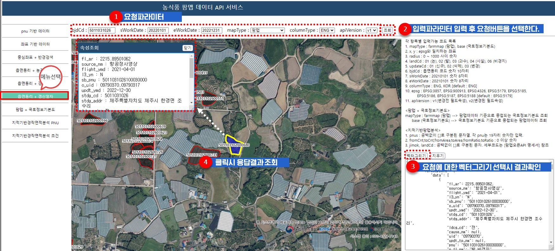

사) 팜맵 + 국토정보기본도 조회 데이터 API
서비스 URL | farmmapApi/getFarmmapDataSeachRelationLayer.do
요청파라미터
속성값 | 설명 | 샘플데이터 | 필수여부 | 비고
apiKey | APIKEY | 발급받은 APIKEY | ○
domain | 도메인 | 키발급시 등록한 도메인 | ○
mapType | 기준 팜맵 종류 | farmmap | - | 하단 mapType 목록 참조 [default: farmmap]
pnu | pnu | 3611034032100570001 | ○
columnType | 컬럼한영구분 | ENG | - | 하단 columnType 목록 참조 [default: ENG]
apiVersion | API 버전 | v1 | - | 하단 apiVersion 목록 참조 [default: v1]
callback | 콜백함수 | searchCallback | - | jsonp 요청
응답메세지
input |  |  |  |  | 요청시 입력한 파라미터
 | pnu |  |  |  | pnu
 | columnType |  |  |  | 컬럼한영구분
 | mapType |  |  |  | source 팜맵 종류
 | mapTypeNm |  |  |  | 요청팜맵 한글명
 | apiVersion |  |  |  | API 버전
 | callback |  |  |  | 콜백함수
status |  |  |  |  | 처리상태
 | result |  |  |  | 처리결과
 | errorMsg |  |  |  | 에러메세지
output |  |  |  |  | output 데이터
 | source |  |  |  | 중첩레이어 기준 데이터
 |  | count |  |  | 팜맵 개수
 |  | data [배열] |  |  | 팜맵 데이터 배열
 |  |  | 속성정보 |  | 팜맵 속성정보 ※ 붙임2.인터페이스정의서 참조
 |  |  | geometry |  | 팜맵 geometry 정보
 |  |  |  | type | geometry 타입
 |  |  |  | xy [배열] | 좌표 배열
 | target |  |  |  | 중첩레이어 대상 데이터
 |  | count |  |  | 팜맵 개수
 |  | data [배열] |  |  | 팜맵 데이터 배열
 |  |  | 속성정보 |  | 팜맵 속성정보 ※ 붙임2.인터페이스정의서 참조
 |  |  | geometry |  | 팜맵 geometry 정보
 |  |  |  | type | geometry 타입
 |  |  |  | xy [배열] | 좌표 배열
파라미터 | 값 | 설명 |  |  | 비고
mapType | farmmap | 팜맵
 | base | 국토정보기본도
columnType | ENG | 영문명
 | KOR | 한글명
apiVersion | v1 | 변경전 필드속성으로 조회 |  |  | 참고사항시트 - 붙임2.인터페이스정의서 확인
 | v2 | 변경된 필드속성으로 조회
샘플예제

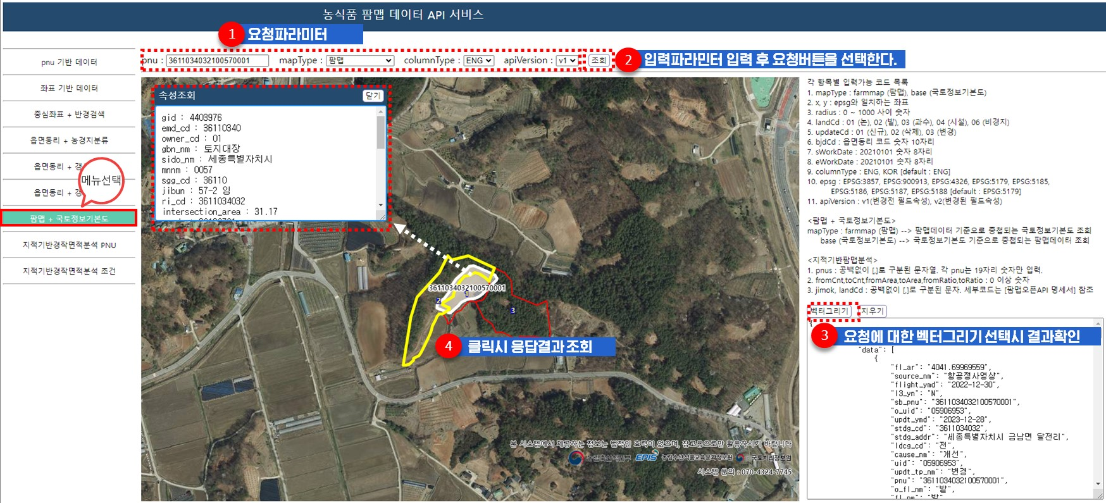

지적기반경작면적분석 데이터 API(PNU)
서비스 URL | farmmapApi/getFarmmapDataSeachAnalysisBasePnu.do
요청파라미터
속성값 | 설명 | 샘플데이터 | 필수여부 | 비고
apiKey | APIKEY |  | ○
domain | 도메인 |  | ○
pnus | pnu 목록 | 3611034032100570001,3611034032100570002, 3611034032100570002 | ○ | [,]로 구분된 pnu 목록. 숫자 19자리만 입력. 건당 요청 pnu 수 : 최대 10개
columnType | 컬럼한영구분 | ENG | - | 하단 columnType 목록 참조 [default: ENG]
callback | 콜백함수 | searchCallback | - | jsonp 요청후 처리할 콜백함수
응답메세지
input |  |  |  |  | 요청시 입력한 파라미터
 | pnus |  |  |  | pnu
 | columnType |  |  |  | 컬럼한영구분
 | callback |  |  |  | 콜백함수
status |  |  |  |  | 처리상태
 | result |  |  |  | 처리결과
 | errorMsg |  |  |  | 에러메세지
output |  |  |  |  | output 데이터
 | analysisData |  |  |  | 지적기반팜맵분석 데이터
 |  | count |  |  | 데이터 수
 |  | data [배열] |  |  | 팜맵 데이터 배열
 |  |  | pnu |  | 필지고유번호
 |  |  | jimok |  | 지적 지목
 |  |  | basearea |  | 지적 면적
 |  |  | farm_cnt |  | 농경지 수
 |  |  | farm_area |  | 경작 면적
 |  |  | farm_ratio |  | 경작 비율
 |  |  | cnt1 |  | 논 수
 |  |  | area1 |  | 논 면적
 |  |  | ratio1 |  | 논 비율
 |  |  | cnt2 |  | 밭 수
 |  |  | area2 |  | 밭 면적
 |  |  | ratio2 |  | 밭 비율
 |  |  | cnt3 |  | 과수 수
 |  |  | area3 |  | 과수 면적
 |  |  | ratio3 |  | 과수 비율
 |  |  | cnt4 |  | 시설 수
 |  |  | area4 |  | 시설 면적
 |  |  | ratio4 |  | 시설 비율
 |  |  | cnt5 |  | 인삼 수
 |  |  | area5 |  | 인삼 면적
 |  |  | ratio5 |  | 인삼 비율
 |  |  | none_farm_cnt |  | 비경지 수
 |  |  | none_farm_area |  | 비경지 면적
 |  |  | none_farm_ratio |  | 비경지 비율
파라미터 | 값 | 설명 |  |  | 비고
columnType | ENG | 영문명
 | KOR | 한글명
샘플예제

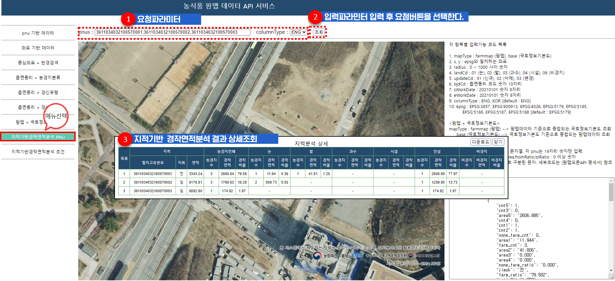

지적기반경작면적분석 데이터 API(검색조건)
서비스 URL | farmmapApi/getFarmmapDataSeachAnalysisBaseAttr.do
요청파라미터
속성값 | 설명 | 샘플데이터 | 필수여부 | 비고
apiKey | APIKEY |  | ○
domain | 도메인 |  | ○
bjdCd | 법정동리 코드 | 3611034032 | ○ | 법정동리 코드 숫자 10자리
toBaseArea | 지적면적 이하 | 1000 | - | 단위:㎡ 숫자만입력
fromBaseArea | 지적면적 이상 | 100 | - | 단위:㎡ 숫자만입력
jimok | 지목 | 01,02,03,07,11 | - | [,]로 구분된 지목 목록. 입력된 지목이 많을수록 분석시간이 오래걸림. jimok 파라미터 생략시 농경지관련지목 6가지 [default 옵션] 선택됨. 하단 jimok 목록 참조
fromCnt | 농경지수 이상 | 1 | - | 단위:개 숫자만입력 [default: 1]
toCnt | 농경지수 이하 | 10 | - | 단위:개 숫자만입력
fromArea | 경작면적 이상 | 100 | - | 단위:㎡ 숫자만입력
toArea | 경작면적 이하 | 1000 | - | 단위:㎡ 숫자만입력
fromRatio | 경작비율 이상 | 10 | - | 단위:% 숫자만입력 [default: 10]
toRatio | 경작비율 이하 | 80 | - | 단위:% 숫자만입력
landCd | 농경지분류 | 01,02,03 | - | [,]로 구분된 농경지분류 목록. landCd 파라미터 생략시 [default 옵션] 선택됨. 하단 landCd 목록 참조
columnType | 컬럼한영구분 | ENG | - | 하단 columnType 목록 참조 [default: ENG]
callback | 콜백함수 | searchCallback | - | jsonp 요청후 처리할 콜백함수
응답메세지
input |  |  |  |  | 요청시 입력한 파라미터
 | bjdCd |  |  |  | 법정동리 코드
 | bjdCdNm |  |  |  | 법정동리 명
 | fromBaseArea |  |  |  | 지적면적 이상
 | toBaseArea |  |  |  | 지적면적 이하
 | jimok |  |  |  | 지목
 | fromCnt |  |  |  | 농경지수 이상
 | toCnt |  |  |  | 농경지수 이하
 | fromArea |  |  |  | 경작면적 이상
 | toArea |  |  |  | 경작면적 이하
 | fromRatio |  |  |  | 경작비율 이상
 | toRatio |  |  |  | 경작비율 이하
 | landCd |  |  |  | 농경지분류
 | columnType |  |  |  | 컬럼한영구분
 | callback |  |  |  | 콜백함수
status |  |  |  |  | 처리상태
 | result |  |  |  | 처리결과
 | errorMsg |  |  |  | 에러메세지
output |  |  |  |  | output 데이터
 | analysisData |  |  |  | 지적기반팜맵분석 데이터
 |  | count |  |  | 데이터 수
 |  | data [배열] |  |  | 팜맵 데이터 배열
 |  |  | pnu |  | 필지고유번호
 |  |  | jimok |  | 지적 지목
 |  |  | basearea |  | 지적 면적
 |  |  | farm_cnt |  | 농경지 수
 |  |  | farm_area |  | 경작 면적
 |  |  | farm_ratio |  | 경작 비율
 |  |  | cnt1 |  | 논 수
 |  |  | area1 |  | 논 면적
 |  |  | ratio1 |  | 논 비율
 |  |  | cnt2 |  | 밭 수
 |  |  | area2 |  | 밭 면적
 |  |  | ratio2 |  | 밭 비율
 |  |  | cnt3 |  | 과수 수
 |  |  | area3 |  | 과수 면적
 |  |  | ratio3 |  | 과수 비율
 |  |  | cnt4 |  | 시설 수
 |  |  | area4 |  | 시설 면적
 |  |  | ratio4 |  | 시설 비율
 |  |  | cnt5 |  | 인삼 수
 |  |  | area5 |  | 인삼 면적
 |  |  | ratio5 |  | 인삼 비율
 |  |  | none_farm_cnt |  | 비경지 수
 |  |  | none_farm_area |  | 비경지 면적
 |  |  | none_farm_ratio |  | 비경지 비율
파라미터 | 값 | 설명 |  |  | 비고
jimok | 00 | 지목전체 |  |  | 최우선적용. 다른코드는 무시됨.
 | 01 | 전 (전) |  |  | default
 | 02 | 답 (답) |  |  | default
 | 03 | 과 (과수원) |  |  | default
 | 04 | 목 (목장용지) |  |  | default
 | 05 | 임 (임야) |  |  | default
 | 06 | 잡 (잡종지) |  |  | default
 | 07 | 도 (도로)
 | 08 | 구 (구거)
 | 09 | 천 (하천)
 | 10 | 공 (공원)
 | 11 | 제 (제방)
 | 12 | 유 (유지)
 | 13 | 대 (대)
 | 14 | 장 (공장용지)
 | 15 | 창 (창고용지)
 | 16 | 학 (학교용지)
 | 17 | 종 (종교용지)
 | 18 | 사 (사적지)
 | 19 | 체 (체육용지)
 | 20 | 원 (유원지)
 | 21 | 수 (수도용지)
 | 22 | 철 (철도용지)
 | 23 | 광 (광천지)
 | 24 | 묘 (묘지)
 | 25 | 염 (염전)
 | 26 | 양 (양어장)
 | 27 | 차 (주차장)
 | 28 | 주 (주유소용지)
landCd | 01 | 논 |  |  | default
 | 02 | 밭 |  |  | default
 | 03 | 과수 |  |  | default
 | 04 | 시설 |  |  | default
 | 05 | 인삼 |  |  | default
 | 06 | 비경지 |  |  | default
columnType | ENG | 영문명 |  |  | default
 | KOR | 한글명
샘플예제

3.WMS 인터페이스명세서
3. WMS API서비스
파라미터명은 카멜표기법도 처리는 가능하지만 소문자 혹은 대문자로 입력하시길 권장합니다. 잘못된 카멜표기법으로 입력된 파라미터는 무시되거나 처리되지 않을수 있습니다.
예) 처리가능 | landcd, LANDCD, landCd | sldbodyfillopacity, SLDBODYFILLOPACITY, sldBodyFillOpacity
처리불가능 | Landcd, LandCd | Sldbodyfillopacity, SldBodyFillOpacity

▣ WMS 인터페이스 명세서
서비스 URL | farmmapApi/wms.do
파라미터 | 파라미터 한글명 | 필수여부 | 설명
service | 요청 서비스명 | - | WMS (고정)
request | 요청 서비스 오퍼레이션 | - | GetMap (고정)
format | 응답결과 포맷 | - | image/png (고정)
layers | 지도레이어 | - | farm_map_api (고정)
transparent | 배경 투명여부 | - | true (고정)

version | 요청 서비스 버전 | - | 1.3.0 default 1.1.1
styles | 지도스타일 | - | 01 : 농경지분류별 색상구분 default 02 : 백지도 - styles 파라미터와 sldbody 파라미터가 함께있을 경우 sldbody 파라미터 적용
sldbody | 사용자 지도스타일 색상 농경지분류코드 + f : 면색 농경지분류코드 + s : 선색 | - | 01f:f7d80a,02f:1fd178,03f:eb717f,04f:a0d6d9,06f:f70521, 01s:f7d80a,02s:1fd178,03s:eb717s,04s:a0d6d9,06s:f70521 - 농경지분류코드 + f : 면색 / 농경지분류코드 + s : 선색 - RGB색상표 6자리 - [,]로 구분 - 재정의 되지 않은 색상은 시스템에 설정된 기본색상 적용 - styles 파라미터와 sldbody 파라미터가 함께있을 경우 sldbody 파라미터 적용
sldbodyfillopacity | 사용자 지도스타일 면 투명도 | - | 0.1 ~ 1 사이 숫자만 입력
sldbodystrokeopacity | 사용자 지도스타일 선 투명도 | - | 0.1 ~ 1 사이 숫자만 입력
sldbodystrokewidth | 사용자 지도스타일 선 두께 | - | 1.0 ~ 10 사이 숫자만 입력
landcd | 농경지분류 | - | 00 : 전체 default 01 : 논 02 : 밭 03 : 과수 04 : 시설 06 : 비경지

crs | bbox 파라미터의 좌표계 | ○ | EPSG:3857, EPSG:900913, EPSG:4326, EPSG:5179, EPSG:5185, EPSG:5186, EPSG:5187, EPSG:5188
bbox | Bounding box | ○ | WMS version과 crs 종류에 따라 bbox 파라미터 좌표순서가 다름. - version=1.1.1인 경우 : crs 상관없이 xmin,ymin,xmax,ymax - version=1.3.0인 경우 : EPSG에 정의된 축 순서를 사용 - crs EPSG:3857, EPSG:900913 : xmin,ymin,xmax,ymax - crs EPSG:4326, EPSG:5179, EPSG:5185, EPSG:5186, EPSG:5187, EPSG:5188 : ymin,xmin,ymax,xmax
width | 지도의 픽셀 너비(숫자) | ○ | 512
height | 지도의 픽셀 너비(숫자) | ○ | 512
key | 발급받은 api key | ○
domain | API KEY를 발급시 입력한 URL | ○

sample
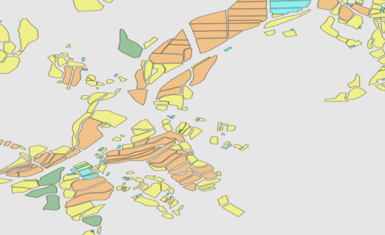 https://agis.epis.or.kr/ASD/farmmapApi/wms.do? service=WMS &version=1.3.0 &request=GetMap &format=image/png &transparent=true &crs=EPSG:3857 &styles=01 &landcd=01,02,03,04,06 &apiKey=[apiKey] &domain=[domain] &width=512 &height=512 &bbox=14172036.538325194,4364860.062589111, 14173259.530777587,4366083.055041503

